REBELSTYLE COMPETITION 24.4.23
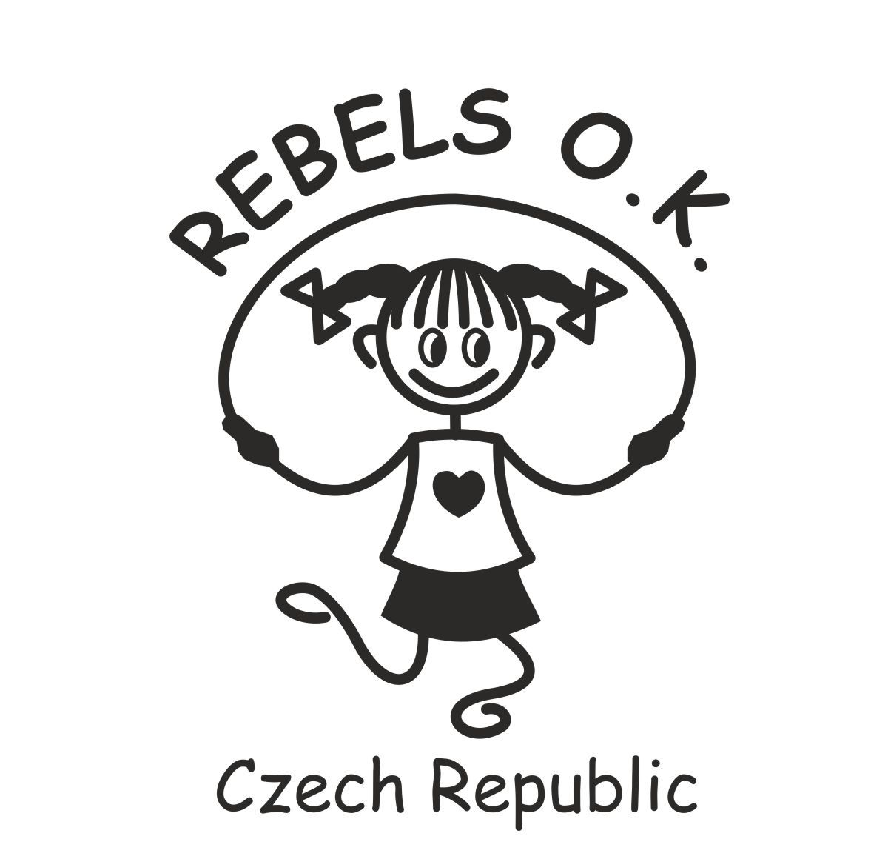 |  |  | 6. REBELSTYLE COMPETITION 22.4.2023 Přihláška pro závodníky a rozhodčí |  |  |  |  |  |  | Trenér, závodník, případně zákonný zástupce závodníka, odesláním této přihlášky prohlašuje: -Závodník se podrobil lékařské prohlídce a je zdravotně způsobilý účastnit se soutěže. Tato sportovní prohlídka není starší 1 roku. Pokud závodník na soutěži nebude moci lékařskou prohlídku předložit, může být vyřazen ze soutěže. -Nezletilý závodník bude mít po celou dobu soutěže v místě konání soutěže zajištěn dozor dospělé osoby a bere na vědomí, že Czech Jump Rope ani REBELS O.K, z.s. nenese zodpovědnost za škody na majetku či zdraví, které by vznikly účastníkovi po dobu trvání akce. Platí i pro dobu pobytu v hale před zahájením a po ukončení akce. -Závodník, v případě nezletilosti jeho zákonný zástupce, souhlasí se zpracováním osobních údajů (jméno, pohlaví, věk, příslušnost k týmu, dosažený výsledek, foto a videozáznam) za účelem pořádání soutěže, zveřejnění výsledků soutěže a veřejné prezentace pořadatele soutěže. Data budou uchovávána a zpracovávána po dobu nejvýše 20 let. Více informací k ochraně osobních údajů najdete na www.czechjumprope.cz/gdpr
 | Závodník / Rozhodčí |  |  |  |  |  |  | Rozhodčí
 | Název týmu/oddílu | Jméno | Rok narození | Věková kategorie | Pohlaví | Typ účasti | Členství v Czech Jump Rope k datu přihlášení | Speed | FS | Závodní disciplíny => zaškrtněte discíplínu, ve které bude závodník skákat. Závodníky jednoho týmu v týmových disciplínách označte stejným číslem - viz vzory.
 |  | Příjmení Jméno |  |  | M / Ž | Závodník/ Rozhodčí | ANO / NE | ANO / NE | ANO / NE | SR Speed Sprint 1x30 | SR Speed Endurance 1x180 | SR Triple Unders | SR Speed Relay 4x30 | SR Double Unders Relay 2x30 | DD Speed Relay 4x30 | DD Speed Sprint 1x60 | SR Individual Freestyle | SR Pair Freestyle | SR Team Freestyle | DD Single Freestyle | DD Pair Freestyle | DD Triad Freestyle | Wheel Pair Freestyle | Show Freestyle
VZOR | REBELS O.K. | Nováková Zdena | 2004 | 16+ | Ž | Závodník | ANO |  |  | x | x | x | 1 | 1 |  | 1 | x |  | 1 | 1 |  | 1
 | REBELS O.K. | Svobodová Jana | 1995 | 16+ | Ž | Závodník | ANO |  |  | x | x |  | 1 | 2 | 1 |  |  | 1 | 1 |  | 1 | 1 | 1
 | REBELS O.K. | Lená Eva | 2018 | 11 a mladší | Ž | Závodník | ANO |  |  | x | x | x | 1 | 1 | 1 | 1 |  | 1 | 1 | 1 | 1 | 1 | 1
 | REBELS O.K. | Čechová Lucie | 2009 | 12-15 | Ž | Závodník | ANO |  |  | x | x | x |  | 2 | 1 | 1 |  | 2 |  | 1 | 1 | 1 | 2
 | REBELS O.K. | Novák Jan | 2007 | 16+ | M | Závodník | ANO |  |  | x | x | x | 1 |  | 1 |  | x | 2 | 1 |  | 1 | 1 | 2

 |  |  |  |  | 30.11.2019

